Accueil
Possède 8 pattes, ailes et antennes absentes |  |  | onglet Arachnides |  |  |  | Photos sur insecte.org

 |  | 2 Ailes antérieures protégées par un fourreau (élytres) protégeant au repos les 2 ailes postérieures membraneuses | onglet coléo
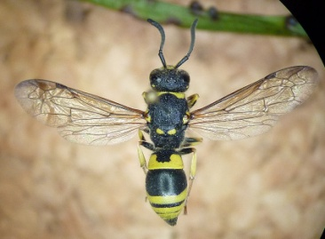

 |  | 4 Ailes membraneuses, les 2 ailes antérieures plus grandes que les 2 postérieures | onglet hyméno

 | 4 ailes | 4 Ailes membraneuses. Longueur du corps > 2cm, Grands yeux, abdomen long et fin | MEP |  |  | Prédateurs
 |  | (forme libellule)

 |  | Corps piriforme, avec ou sans 4 ailes membraneuses et nervation parallèle, grandes pattes fines et cornicules au bout de l'abdomen | MEO |  |  | Piqueurs suceurs de sève
 |  | (forme puceron)

Possède 6 pattes |  | 2 Ailes antérieures dont les 2/3 sont cornés, le dernier tier étant membraneux, présence d'un écusson. 2 Ailes postérieures menbraneuses | MEN |  | Piqueurs suceurs
 |  | (forme punaise)

 |  | 4 Ailes recouvertes d'écailles | MEM |  | Phytophages
 |  | (forme papillon)

 |  | 4 Ailes membraneuses en toit au repos. Corps de 1cm à 1,5cm de couleur verte avec antennes longues et filiformes | MER |  | Prédateurs

 | 2 ailes | 2 Ailes antérieures membraneuses, les 2 ailes posterieures transformées en balanciers (+ ou - visibles) | onglet diptères

 |  | Pas d'ailes, taille de guêpe | onglet hyméno | 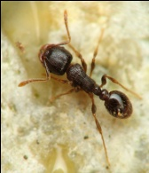
 |  | (forme fourmi)
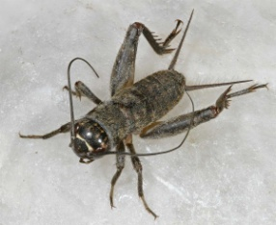
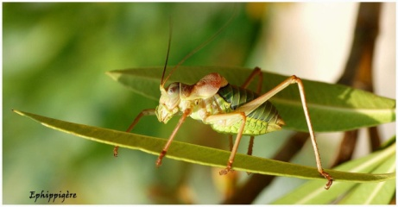
 |  | 2 Pattes postérieures très developpées conférant une aptitude au saut | MEQ |  |  |  |  | Phytophages
 |  | (forme sauterelle)

MEA
 | Accueil
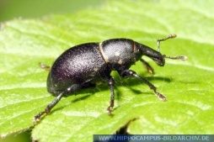

 |  | Pièces buccales en forme de trompe= rostre |  | MEA7 | Phytophages

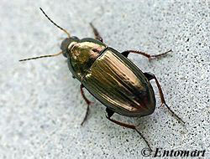

 | Avec ailes membraneuses |  | Pronotum trapézoïdale en continuité avec l'abdomen | MEA8 | Phytophages/ granivores
 |  | pièces buccales différentes d'une trompe; antennes filiformes

 |  |  | Pronotum cordiforme ou trapézoïdale avec bord postérieur moins large que le bord antérieur de l'abdomen | MEA9 | Prédateurs

MEA

 | Corps de plus d'1 cm de long ; ailerons=Ailes membraneuses atrophiées; antennes filiformes |  |  | MEA10 | Prédateurs | 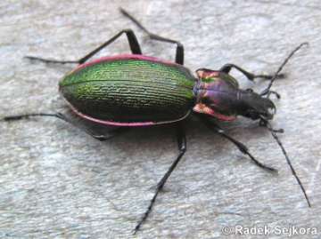

Hyméno
Accueil

Pas d'ailes | taille de guêpe |  |  | MEH | Insectivores, nécrophages, omnivores

 |  | Pas de dard |  | MED | Parasitoïdes et consommateurs de pollen et nectar

 | taille de guêpe
 |  |  | corps nu, rayé de jaune et noir | MEE | Insectivores, mangent les araignées, le pollen, la sève, le miellat

 |  | Dard

 |  |  | corps et pattes velus + poches à pollen sur pattes postérieures | MEF | Pollinisateurs

4 ailes membraneuses, les 2 ailes antérieures plus grandes que les 2 postérieures.

 | abdomen en prolongement du thorax |  |  | MEG | Phytophages | 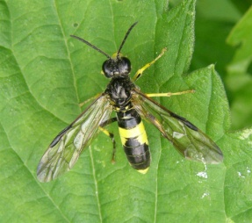

MED
 | Accueil

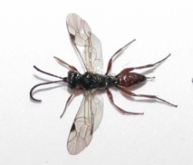
 |  | Présence d'un stigma sur l'aile |  | MED5 | Parasitoides de coléoptères, diptères ou lépidoptères, les adultes consomment nectars et liquides sucrés

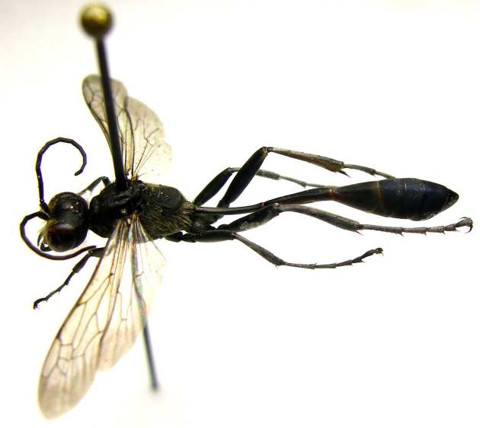

 | Ailes avec nervures |  | nervures sur toute l'aile et abdomen allongé | MED3 | Consomment du pollen, du nectar et larves exclusivement carnassières

 |  | absence d'un stigma sur l'aile

 |  |  | nervures sur la moitié supérieure de l'aile et abomen comprimé | MED2 | Ectoparasitoides | 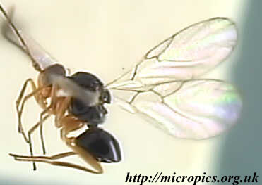
 |  |  | si présence de galles dans le milieu

MED
 |  |  |  | MED2G | Cécidogènes

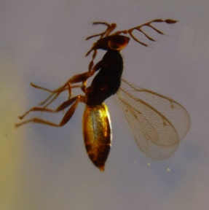
 |  |  |  |  |  |  | "La faune de France illustrée VII, Hyménoptères par L. Berland" ed Delagrave déc 1998, page 78
 |  | éclat métallique |  | MED1 | Parasitoides |  | justifie rôle écologique et nervation alaire

 | Ailes sans nervures ou très réduites

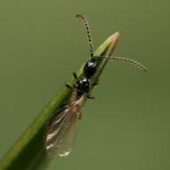

 |  | couleur noire mate |  | MED4 | Parasitoïdes essentiellement de diptères

MEH
 | Accueil

 | pétiole à 2 nœuds |  | MEH1 | Consomment insectes pour les larves et miellat | 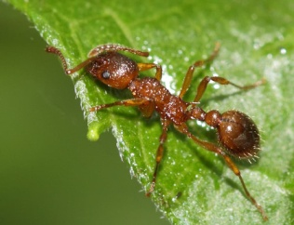

MEH
 |  | taille >6mm | MEH2 | Insectivores

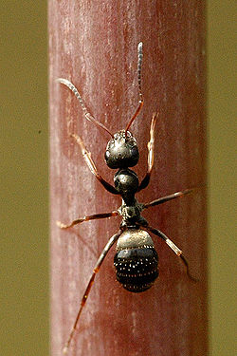
Wikipédia
 | pétiole à un nœud

 |  | taille< 6mm | MEH3 | Consomment le miellat des pucerons

Diptères
Accueil |  |  |  |  |  | insecte.org

 |  | ornementation de l'abdomen noire et jaune/orangée pouvant faire penser aux abeilles | MEI | Larves prédatrices de pucerons et adultes pollinisateurs |  | "La faune de France illustrée VIII, Diptères Aphaniptères par E. Seguy, éd Delagrave déc 1998"
 |  |  |  |  |  | justifie la morphologie et le rôle écologique
 | antennes courtes (3 articles max)

 |  | pas de rayures jaunes et noires sur l'abdomen | MEJ | Certaines larves ravageuses, d'autres individus prédateurs |  | "Initiation à la morphologie, la systématique et la biologie des insectes" Maurice ROTH ed ORSTOM 1980 p125
2 Ailes antérieures membraneuses, 2 ailes posterieures transformées en balanciers (+ ou - visibles) |  |  |  |  |  | Justifie morphologie retenue pour brachycères et nématocères ainsi que leurs rôles écologiques

 | antennes longues |  | MEK | Consommateurs de sucs végétaux ou hématophages | 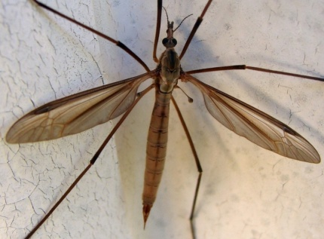

Dard
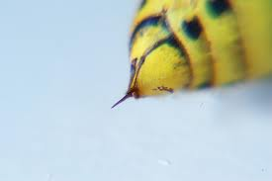
Retour

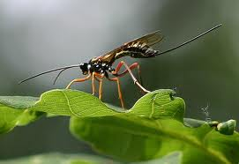

 | Dard

 |  | Tarière

Balanciers
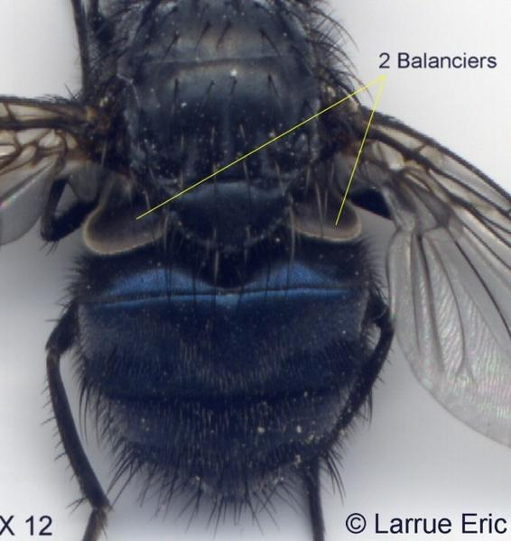
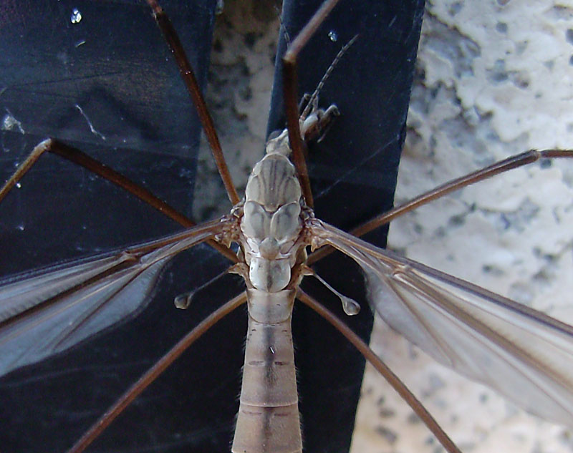
Retour

Ecusson hétéroptère
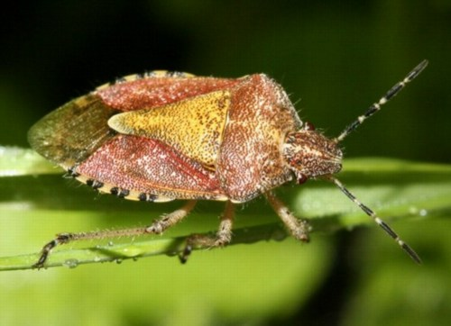
Retour

 | écusson

 | 1/3 membraneux

 | 2/3 corné

Pronotum
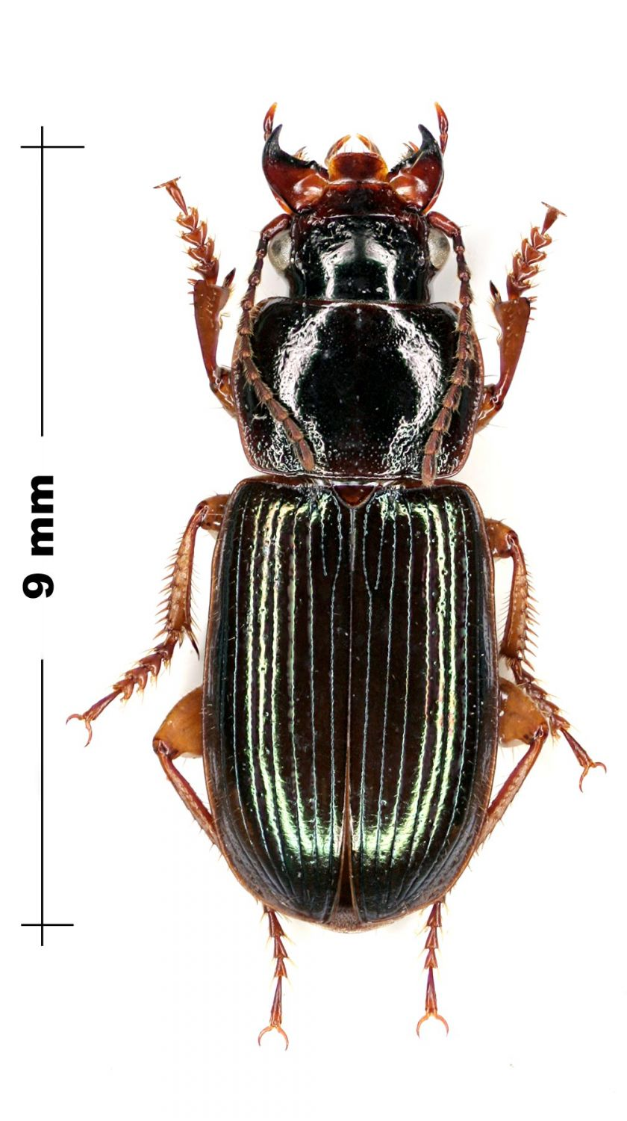
Retour

Pronotum

Cornicules
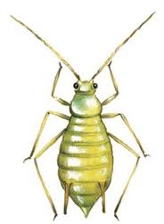
Retour

 | cornicule

Ailes MED2
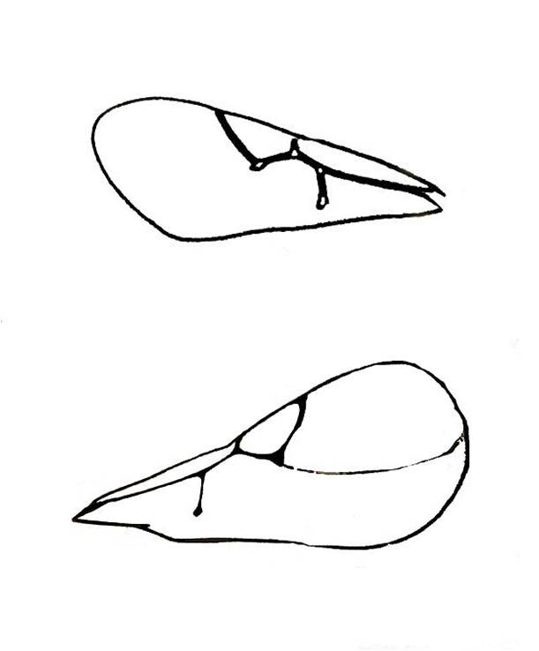
Retour

Ailes MED4
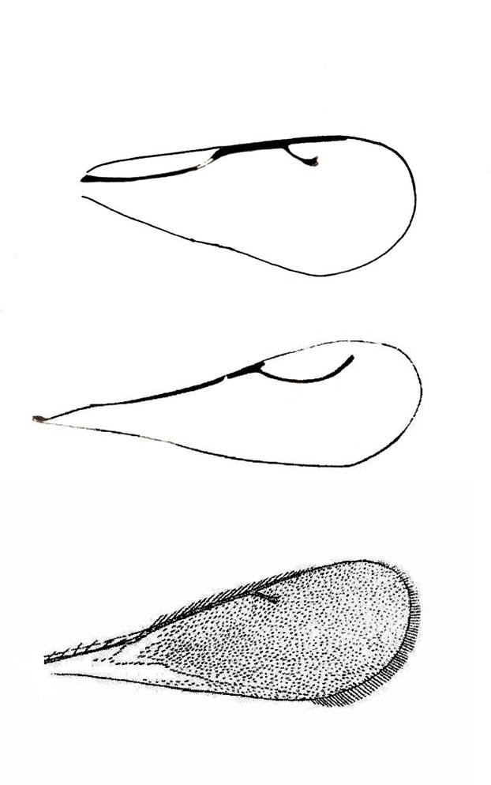
Retour

Ailes MED5
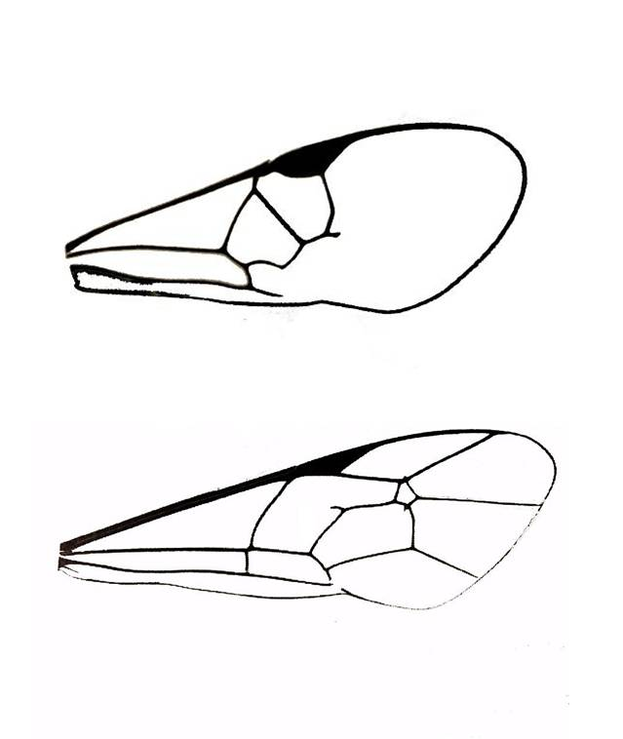
Retour

